Estado Actual Proyectos
 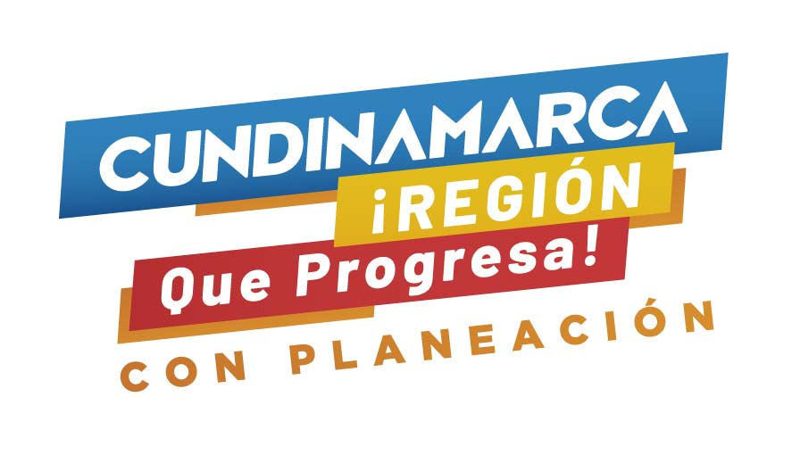 GOBERNACIÓN DE CUNDINAMARCA

ESTADO ACTUAL PROYECTOS EN FORMULACIÓN

ESTADO ACTUAL PROYECTOS EN FORMULACIÓN
ENTIDAD | PROYECTO | VALOR | % AVANCE
SEC. EDUCACIÓN | FORTALECIMIENTO A LA ESTRATEGIA DE ALIMENTACIÓN ESCOLAR PARA EL AÑO 2022 EN LOS MUNICIPIOS DEL DEPARTAMENTO DE CUNDINAMARCA | $ 42,966,037,310 | 30%
 | FORTALECIMIENTO A LA ESTRATEGIA DE TRANSPORTE PARA EL AÑO 2022 EN LOS MUNICIPIOS DEL DEPARTAMENTO DE CUNDINAMARCA | $ 23,610,000,000 | 34%
 | DOTACIÓN DE MOBILIARIO EDUCATIVO | $ 12,000,000,000 | 21%
 | FORTALECIMIENTO A LA ESTRATEGIA DE ALIMENTACIÓN ESCOLAR PARA EL AÑO 2023 EN LOS MUNICIPIOS DEL DEPARTAMENTO DE CUNDINAMARCA | $ 43,000,000,000 | 15%
 | FORTALECIMIENTO A LA ESTRATEGIA DE TRANSPORTE PARA EL AÑO 2023 EN LOS MUNICIPIOS DEL DEPARTAMENTO DE CUNDINAMARCA | $ 22,000,000,000 | 15%
SEC. MINAS | SUBSIDIOS PARA LA CONEXIÓN DEL SERVICIO DE GAS DOMICILIARIO | $ 6,156,000,000 | 64%
 | INSTALACION DE REDES DE GAS DEL DEPARTAMENTO DE CUNDINAMARCA | $ 5,500,000,000 | 22%
SEC. COMPETITIVIDAD | AJUSTES A TRES PROYECTOS | $ 3,500,000,000 | 15%
 | #REF! | $ 15,000,000,000 | 0%
 | FORTALECIMIENTO A LA REACTIVACIÓN DE MIPYMES EN CUNDINAMARCA | $ 15,900,000,000 | 26%
SEC. AMBIENTE | INFLEXIBILIDAD | $ 12,743,682,495 | 15%
 | IMPLEMENTACIÓN DE VIVEROS FORESTALES REGIONALES | $ 3,000,000,000 | 33%
SEC. AGRICULTURA | MEJORAMIENTO DE LA PRODUCTIVIDAD DE LA GANADERÍA DE CARNE Y LECHE PARA EL FORTALECIMIENTO PRODUCTIVO DE LAS PROVINCIAS DE RIONEGRO, MEDINA Y BAJO MAGDALENA DEL DEPARTAMENTO DE CUNDINAMARCA | $ 7,200,000,000 | 25%
 | FORTALECIMIENTO DE SISTEMAS PRODUCTIVOS A TRAVÉS DE MODELOS AGROFORESTALES DE CACAO EN EL DEPARTAMENTO DE CUNDINAMARCA | $ 8,000,000,000 | 30%
 | FORTALECIMIENTO DE LOS SISTEMAS PRODUCTIVOS AGRICOLAS A TRAVÉS DEL ESTABLECIMIENTO DE CULTIVOS DE LIMÓN TAHITI Y AGUACATE HASS EN EL DEPARTAMENTO DE CUNDINAMARCA | $ 7,000,000,000 | 11%
 | MEJORAMIENTO DE LA PRODUCTIVIDAD DE LOS CULTIVOS DE CAÑA PANELERA EN EL DEPARTAMENTO DE CUNDINAMARCA | $ 7,874,872,500 | 32%
IDECUT | DEMARCACIÓN DEL CIRCUITO DE CICLO RUTAS EN MUNICIPIOS DEL DEPARTAMENTO DE CUNDINAMARCA | $ 2,000,000,000 | 0%
ICCU | PAVIMENTACIÓN DE 4,2 KM DE LA VÍA QUE CONDUCEN DE NOCAIMA - NIMAIMA | $ 10,000,000,000 | 27%
UAEGRD | CONSTRUCCION OBRAS DE MITIGACION EN MUNICIPIOS CON RIESGO EMINENTE DE AFECTACION DE INFRAESTRUCTURA | $ 4,000,000,000 | 15%
DGI | CONSTRUCCIÓN DEL FRIGORÍFICO NACIONAL DE ORIENTE EN EL MUNICIPIO DE CHIPAQUE,CUNDINAMARCA | $ 21,000,000,000 | 15%
LICORERA | LA LICORERA | $ 15,000,000,000 | 18%
TOTAL |  | $ 287,450,592,305

Fuente: Dirección de Gestión de la Inversión - Secretaría de Planeación
Fecha de corte: 31/03/2022

